상품제안서
버팔로하이테크기능성스포츠양말 남.여 1종 | 상품코드: S19098

 |  |  |  |  |  | 02-713-8555 | www.synergygift.co.kr
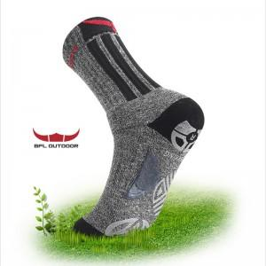

【상세/제작정보】 | .

【인쇄/포장옵션】 | 기타 / 별도문의

【공급단가】 | 수량 | 100~ | 500~ | 1,000~ | 3,000~
*VAT별도 | 단가 | 9,450원 | 9,100원 | 8,750원 | 8,400원

【상품 URL】 | https://www.synergygift.co.kr:443/src/goods_detail.php?gdno=6543

